상품제안서
스위스 볼펜 prodir 색상 컬렉션1 프로디아 | 상품코드: F04147

 |  |  |  |  |  |  | 02-412-0044 | www.easy1.co.kr
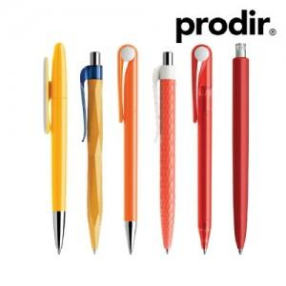

【상세/제작정보】

【인쇄/포장옵션】 | 실크 / 포장불가능

【공급단가】 | 수량 | 500~ | 1,000~ | 2,000~ | 3,000~ | 5,000~
*VAT별도 | 단가 | 4,790원 | 4,610원 | 4,430원 | 4,260원 | 4,150원

【상품 URL】 | https://easy1.co.kr:443/src/goods_detail.php?gdno=4147

